Hoja2
obtenerSuma | 5 | 4
 |  |  | método | obtenerSuma | 'a =0 | 'b=4

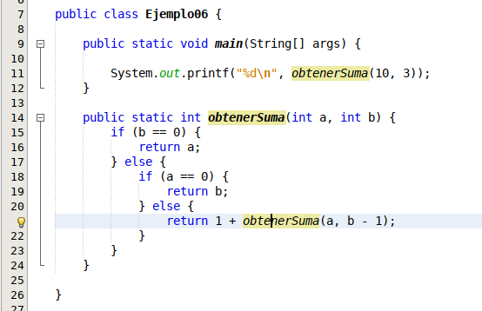
 |  |  |  | 'b==0
 |  |  |  | 4==0 | FALSE
 |  |  |  | 'a==0
 |  |  |  | 0==0 | 1
 |  |  |  | RETURN | 'b

